通知書
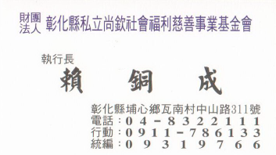
112年度尚欽慈善基金會資助項目和資格條件如下
一.戶藉地設在彰化縣員林.埔心.大村.永靖.社頭等境內縣民子弟.
二.資助項目如下:1.老人福利.2.殘障福利.3.急難救助.4.低收入補助.
5.醫療補助.6.獎助學金.7.災害(變)救濟等七項.
三.全部需提供當年度中低收入戶証明書影本.在有效期間內文件(註明蓋章與正本相同).
四.需提供全戶戶籍謄本影本或戶口名簿影本.(註明蓋章與正本相同).
五.清寒獎學金補助需附..學生証影本.學期成績單.(平均80分以上.不可其中一科60分以下).
六.醫療補助需附..醫療單位証明書.(醫院和醫師簽章).
七.急難救助需附..村里長或導師証明家庭困境說明書.(請於申請書中詳細說明並簽章即可)
八.殘障福利資助需附..身心障礙手冊影本.(註明蓋章與正本相同).
九.每一學校每一學期分配如下：需詳細說明家庭困境狀況.會依實際困難速審核給予資助.
1.低收入戶1名.(需領有低收入戶証明文件者).
2.清寒獎助學金1名.(需該學期成績符合規定者).
3.急難救助.醫療補助.殘障福利資助等其他1名..
十.本次申請慈善資助對象期限至112年4月30日截止.請速提供相關資料寄至本基金會.
十一.申請書表格如有不足.請自行影印.並請所有提供証明文件齊全後再送件.謝謝!
十二.經相關審查和家訪屬實後.會提撥適當金額給予資助.共襄盛舉.

財團法人彰化縣私立尚欽社會福利慈善事業基金會

彰化縣埔心鄉瓦南村中山路311號

賴執行長 行動電話 0911-786133

